关系图
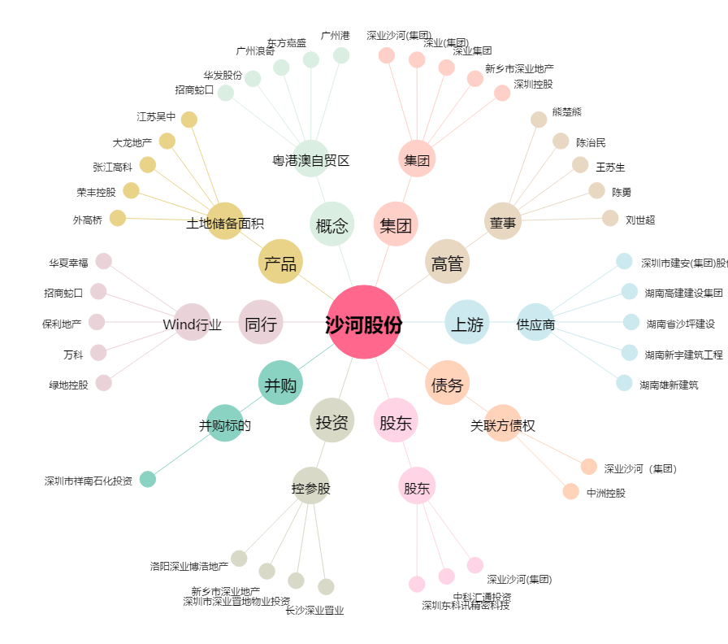
沙河股份[000014.SZ] - 关系概览图

